报价
说明：
1.以上报价均不含税金，施工材料及安装费税率10%；
2.主电缆从低压柜出现开关上屋顶桥架4米，每个转弯1米；
3.桥架每个转弯1米
 | 列1 | 列2 | 列3 | 列32 | 列4 | 列5 | 列6 | 列7 | 列10 | 列11 | 列12 | 列13 | 列72 | 列8 | 列9
序号 | 产品名称 | 规格型号 | 单位 | 工程量 |  |  |  |  |  |  |  |  | 品牌
1 | 低压电缆 | 1.名称：电缆供应 2.规格型号：WDZB-YJV-4*240+1*120 3.电缆敷设 | m | 1 |  |  |  |  |  |  |  |  | 金龙羽/环威
2 | 低压电缆 | 1.名称：电缆供应 2.规格型号：WDZB-YJV-4*185+1*95 3.电缆敷设 | m | 1 |  |  |  |  |  |  |  |  | 金龙羽/环威
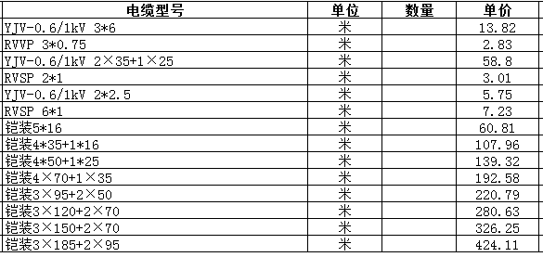
3 | 低压电缆 | 1.名称：电缆供应 2.规格型号：WDZB-YJV-4*150+1*70 3.电缆敷设 | m | 1 |  |  |  |  |  |  |  |  | 金龙羽/环威
4 | 低压电缆 | 1.名称：电缆供应 2.规格型号：WDZB-YJV-4*120+1*70 3.电缆敷设 | m | 1 |  |  |  |  |  |  |  |  | 金龙羽/环威
5 | 低压电缆 | 1.名称：电缆供应 2.规格型号：WDZB-YJV-4*95+1*50 3.电缆敷设 | m | 1 |  |  |  |  |  |  |  |  | 金龙羽/环威
6 | 低压电缆 | 1.名称:电缆 2.规格:YJV-0.6/1KV 4*70+1*35 3.电缆敷设 | m | 1 |  |  |  |  |  |  |  |  | 金龙羽/环威
7 | 低压电缆 | 1.名称:电缆 2.规格:YJV-0.6/1KV 4*50+1*25 3.电缆敷设 | m | 1 |  |  |  |  |  |  |  |  | 金龙羽/环威
8 | 低压电缆 | 1.名称:电缆 2.规格:YJV-0.6/1KV 4*35+1*16 3.电缆敷设 | m | 1 |  |  |  |  |  |  |  |  | 金龙羽/环威
9 | 低压电缆 | 1.名称:电缆 2.规格:YJV-0.6/1KV 4*25+1*16 3.电缆敷设 | m | 1 |  |  |  |  |  |  |  |  | 金龙羽/环威
10 | 低压电缆 | 1.名称:电缆 2.规格:YJV-0.6/1KV 5*16 3.电缆敷设 | m | 1 |  |  |  |  |  |  |  |  | 金龙羽/环威
11 | 低压电缆 | 1.名称：电缆供应 2.规格型号：WDZB-YJV-3*10 3.电缆敷设 | m | 1 |  |  |  |  |  |  |  |  | 金龙羽/环威
11 | 低压电缆 | 1.名称：电缆供应 2.规格型号：WDZB-BJV-10 3.电缆敷设 | m | 1 |  |  |  |  |  |  |  |  | 金龙羽/环威
12 | 低压电缆 | 1.名称:电缆 2.规格:WDZB-YJV-3*6 3.电缆敷设 | 套 | 1 |  |  |  |  |  |  |  |  | 金龙羽/环威
12 | 低压电缆 | 1.名称:电缆 2.规格:WDZ-BYJ-2.5 3.电缆敷设 | 套 | 1 |  |  |  |  |  |  |  |  | 金龙羽/环威
13 | 电力电缆头 | 户内热缩式电力电缆终端头制作、安装(4*150+1*70mm2) | 套 | 1 |  |  |  |  |  |  |  |  | --
14 | 电力电缆头 | 户内热缩式电力电缆终端头制作、安装(4*120+1*70mm2) | 套 | 1 |  |  |  |  |  |  |  |  | --
15 | 电力电缆头 | 户内热缩式电力电缆终端头制作、安装(4*95+1*50mm2) | 套 | 1 |  |  |  |  |  |  |  |  | --
16 | 电力电缆头 | 户内热缩式电力电缆终端头制作、安装(4*70+1*35mm2) | 套 | 1 |  |  |  |  |  |  |  |  | --
17 | 电力电缆头 | 户内热缩式电力电缆终端头制作、安装(4*50+1*25以下) | 套 | 1 |  |  |  |  |  |  |  |  | --
18 | 电力电缆头 | 户内热缩式电力电缆终端头制作、安装(4*35+1*16以下) | 套 | 1 |  |  |  |  |  |  |  |  | --
19 | 电力电缆头 | 户内热缩式电力电缆终端头制作、安装(3*10mm2以下) | 套 | 1 |  |  |  |  |  |  |  |  | --
20 | 桥架 | 1.名称：电缆镀锌桥架 2.规格型号：1000*150 3.安装部位: 梁下安装 5.安装方式: 支架固定 6.支撑架制作安装 7.接地跨接 | m | 1 |  |  |  |  |  |  |  |  | 三江/国优
21 | 桥架 | 1.名称：电缆镀锌桥架 2.规格型号：700*150*1.5 3.安装部位: 梁下安装 5.安装方式: 支架固定 6.支撑架制作安装 7.接地跨接 | m | 1 |  |  |  |  |  |  |  |  | 三江/国优
22 | 桥架 | 1.名称：电缆镀锌桥架 2.规格型号：600*150*1.5 3.安装部位: 梁下安装 5.安装方式: 支架固定 6.支撑架制作安装 7.接地跨接 | m | 1 |  |  |  |  |  |  |  |  | 三江/国优
23 | 桥架 | 1.名称：电缆镀锌桥架 2.规格型号：400*150*1.5 3.安装部位: 梁下安装 5.安装方式: 支架固定 6.支撑架制作安装 7.接地跨接 | m | 1 |  |  |  |  |  |  |  |  | 三江/国优
24 | 桥架 | 1.名称：电缆镀锌桥架 2.规格型号：300*150*1.5 3.安装部位: 梁下安装 5.安装方式: 支架固定 6.支撑架制作安装 7.接地跨接 | m | 1 |  |  |  |  |  |  |  |  | 三江/国优
25 | 桥架 | 1.名称：电缆镀锌桥架 2.规格型号：200*150*1.5 3.安装部位: 梁下安装 5.安装方式: 支架固定 6.支撑架制作安装 7.接地跨接 | m | 1 |  |  |  |  |  |  |  |  | 三江/国优
26 | 桥架 | 1.名称：电缆镀锌桥架 2.规格型号：200*100*1.2 3.安装部位: 梁下安装 5.安装方式: 支架固定 6.支撑架制作安装 7.接地跨接 | m | 1 |  |  |  |  |  |  |  |  | 三江/国优
27 | 桥架 | 1.名称：电缆镀锌桥架 2.规格型号：150*100*1.2 3.安装部位: 梁下安装 5.安装方式: 支架固定 6.支撑架制作安装 7.接地跨接 | m | 1 |  |  |  |  |  |  |  |  | 三江/国优
28 | 桥架 | 1.名称：电缆镀锌桥架 2.规格型号：100*100*1.2 3.安装部位: 梁下安装 5.安装方式: 支架固定 6.支撑架制作安装 7.接地跨接 | m | 1 |  |  |  |  |  |  |  |  | 三江/国优
29 | 桥架 | 1.名称：电缆镀锌桥架 2.规格型号：100*50*1.0 3.安装部位: 梁下安装 5.安装方式: 支架固定 6.支撑架制作安装 7.接地跨接 | m | 1 |  |  |  |  |  |  |  |  | 三江/国优
30 | 桥架 | 1.名称：电缆镀锌桥架 2.规格型号：50*50*1.0 3.安装部位: 梁下安装 5.安装方式: 支架固定 6.支撑架制作安装 7.接地跨接 | m | 1 |  |  |  |  |  |  |  |  | 三江/国优
31 | 配管 | 1.名称：JDG管 2.规格：DN32 3.配置形式及部位：明配 4.线管路敷设、供应 5.支架制作、安装、供应 | m | 1 |  |  |  |  |  |  |  |  | 志达
32 | 配管 | 1.名称：JDG管 2.规格：DN25 3.配置形式及部位：明配 4.线管路敷设、供应 5.支架制作、安装、供应 | m | 1 |  |  |  |  |  |  |  |  | 志达
33 | 配管 | 1.名称：JDG管 2.规格：DN20 3.配置形式及部位：明配 4.线管路敷设、供应 5.支架制作、安装、供应 | m | 1 |  |  |  |  |  |  |  |  | 志达
33 | 配管 | 1.名称：JDG管 2.规格：DN15 3.配置形式及部位：明配 4.线管路敷设、供应 5.支架制作、安装、供应 | m | 1 |  |  |  |  |  |  |  |  | 志达
34 | 配管 | 1.名称：PVC管 2.规格：Φ20 3.配置形式及部位：明配 4.线管路敷设、供应 5.支架制作、安装、供应 | m | 1 |  |  |  |  |  |  |  |  | 一通
35 | 网络机柜 | 1.名称：6U室内机柜 2.规格型号：详见图纸 3.安装、供应 、接线、接地 4.箱体安装：落地/壁挂安装 | 台 | 1 |  |  |  |  |  |  |  |  | 国优
36 | 网络机柜 | 1.名称：室外机柜 2.规格型号：6U 3.安装、供应 、接线、接地 4.箱体安装：落地/壁挂安装 | 台 | 1 |  |  |  |  |  |  |  |  | 国优
37 | 通信路由器 | 1.名称：网络路由器； 2.规格：电口 3.安装、供应 、接线、接地 | 台 | 1 |  |  |  |  |  |  |  |  | 华为/H3C
37 | 千兆网络交换机 | 1.名称：千兆网络交换机； 2.规格：8电口 3.安装、供应 、接线、接地 | 台 | 1 |  |  |  |  |  |  |  |  | 华为/H3C
38 | 千兆网络交换机 | 1.名称：千兆网络交换机； 2.规格：16电口 3.安装、供应 、接线、接地 | 台 | 1 |  |  |  |  |  |  |  |  | 华为/H3C
39 | 千兆网络交换机 | 1.名称：千兆网络交换机； 2.规格：24电口 3.安装、供应 、接线、接地 | 台 | 1 |  |  |  |  |  |  |  |  | 华为/H3C
40 | 千兆网络交换机 | 1.名称：千兆网络交换机； 2.规格：48电口 3.安装、供应 、接线、接地 | 台 | 1 |  |  |  |  |  |  |  |  | 华为/H3C
41 | 超五类网线 | 1.名称：超五类网线 2.型号：UTP-11-5-4P 3.管内穿线、桥架配线 | m | 1 |  |  |  |  |  |  |  |  | 安普/普天
41 | 超六类网线 | 1.名称：超六类网线 2.型号：超六类网线 3.管内穿线、桥架配线 | m | 1 |  |  |  |  |  |  |  |  | 安普/普天
42 | 双芯单模光纤 | 1.名称：双芯光纤 2.管内穿线、桥架配线 3.安装、供应 、接线 | m | 1 |  |  |  |  |  |  |  |  | 普天
43 | 光纤理线架 | 1.名称：光纤理线架 2.3.安装、供应 、接线 | 个 | 1 |  |  |  |  |  |  |  |  | 天诚
44 | 光纤收发器 | netLINK | 对 | 1 |  |  |  |  |  |  |  |  | H3C
45 | 光纤溶接 | 光纤连接(熔接法) | 芯 | 1
46 | 尾纤 | 尾纤 | 条 | 1 |  |  |  |  |  |  |  |  | 普天
47 | 配电箱 | 1.名称：动力配电箱 2.规格型号：CDAP 3.XX路 4.配件：正泰 5.安装、供应 、接线、接地 6.箱体安装：壁挂安装、底口距地0.8~1.2m | 台 | 1 |  |  |  |  |  |  |  |  | 国优
48 | 配电箱 | 1.名称：动力配电箱 2.规格型号：CDAP 3.XX路 4.配件：正泰 5.安装、供应 、接线、接地 6.箱体安装：落地安装 | 台 | 1 |  |  |  |  |  |  |  |  | 国优
49 | 地面开槽埋管 | 1.水泥地面开槽 2.埋管 3.地面恢复 | m | 1 |  |  |  |  |  |  |  |  | --
50 | 地面挖沟敷设电缆 | 1.泥地挖沟 2.埋管/敷设电缆 3.地面恢复 | m | 1 |  |  |  |  |  |  |  |  | --
51 | 交流桩基础 | 1.名称：交流桩安装基础 2.地面恢复 | 个 | 1 |  |  |  |  |  |  |  |  | --
52 | 直流桩基础 | 1.名称：直流桩安装基础 2.地面恢复 |  | 1 |  |  |  |  |  |  |  |  | --
53 | 交流桩安装 | 1.名称:壁挂式交流充电桩 2.型号:7KW |  | 1 |  |  |  |  |  |  |  |  | --
54 | 交流桩安装 | 1.名称:立柱式交流充电桩 2.型号:7KW |  | 1 |  |  |  |  |  |  |  |  | --
55 | 直流桩安装 | 1.名称:立柱式交流充电桩 2.型号:7KW |  | 1 |  |  |  |  |  |  |  |  | --

 |  |  |  |  |  |  |  |  |  |  |  |  |  |  |  | 0

电缆规格测算
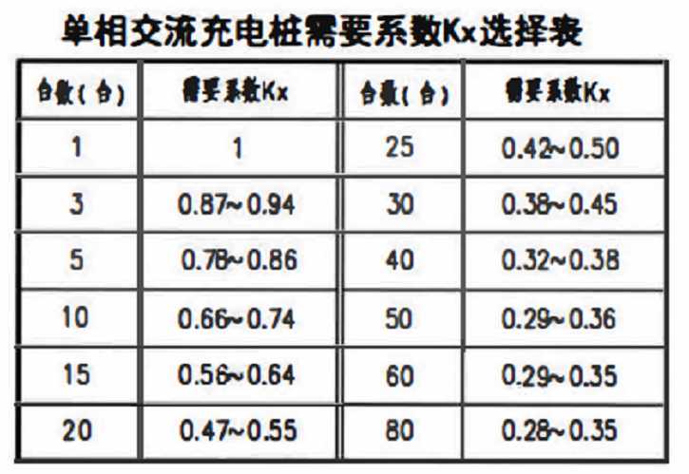
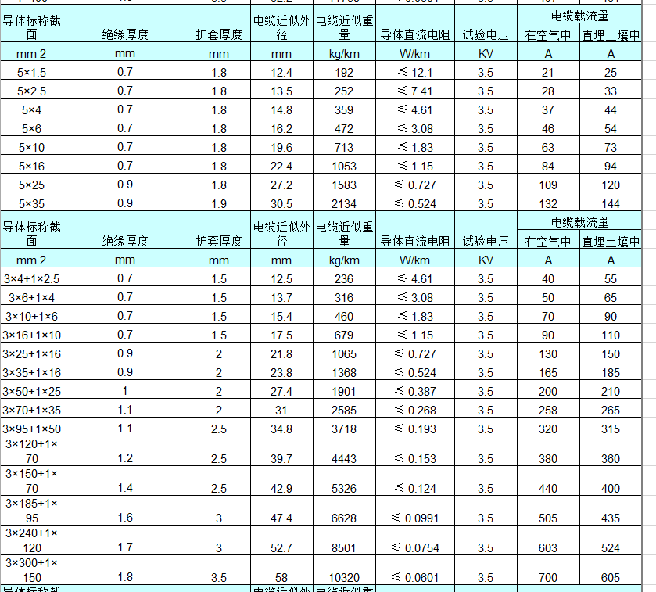
列1 | 充电设备类型 | 数量 （台） | 额定功率 （Pe/kW） | 额定电流 （Ie/A） | 用电系数 （Kx） | 功率因数 (Cosφ) | 计算功率 （Pjs/kW） | 计算电流 （Ijs/A） | 主开关电流 | 主电缆规格 (YJV) | 分支电缆规格 (YJV) | 系统图 （含开关、电缆配电箱尺寸）
 | 7kW单相交流桩 | 1 | 21.00 | 31.91 | 1.00 | 0.85 | 24.71 | 37.54 | 46.92 | YJV-3*6 | YJV-3*6
 | 7kW单相交流桩 | 2 | 21.00 | 31.91 | 1.00 | 0.85 | 24.71 | 37.54 | 46.92 | YJV-5*6 | YJV-3*6
 | 7kW单相交流桩 | 3 | 21.00 | 31.91 | 1.00 | 0.85 | 24.71 | 37.54 | 46.92 | YJV-5*6 | YJV-3*6
 | 7kW单相交流桩 | 4 | 42.00 | 63.81 | 1.00 | 0.85 | 49.41 | 75.08 | 93.84 | YJV-5*16 | YJV-3*6
 | 7kW单相交流桩 | 5 | 42.00 | 63.81 | 0.90 | 0.85 | 44.47 | 67.57 | 84.46 | YJV-5*16 | YJV-3*6
 | 7kW单相交流桩 | 6 | 42.00 | 63.81 | 0.90 | 0.85 | 44.47 | 67.57 | 84.46 | YJV-5*16 | YJV-3*6
 | 7kW单相交流桩 | 7 | 63.00 | 95.72 | 0.90 | 0.85 | 66.71 | 101.35 | 126.69 | YJV-3*25+2*16 | YJV-3*6
 | 7kW单相交流桩 | 8 | 63.00 | 95.72 | 0.90 | 0.85 | 66.71 | 101.35 | 126.69 | YJV-3*25+2*16 | YJV-3*6
 | 7kW单相交流桩 | 9 | 63.00 | 95.72 | 0.90 | 0.85 | 66.71 | 101.35 | 126.69 | YJV-3*25+2*16 | YJV-3*6
 | 7kW单相交流桩 | 10 | 84.00 | 127.63 | 0.80 | 0.85 | 79.06 | 120.12 | 150.15 | YJV-3*25+2*16 | YJV-3*6
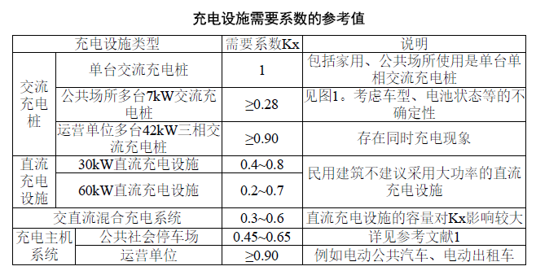
 | 7kW单相交流桩 | 11 | 84.00 | 127.63 | 0.80 | 0.85 | 79.06 | 120.12 | 150.15 | YJV-3*25+2*16 | YJV-3*6
 | 7kW单相交流桩 | 12 | 84.00 | 127.63 | 0.80 | 0.85 | 79.06 | 120.12 | 150.15 | YJV-3*25+2*16 | YJV-3*6
 | 7kW单相交流桩 | 13 | 105.00 | 159.54 | 0.80 | 0.85 | 98.82 | 150.15 | 187.69 | YJV-4*35+1*16 | YJV-3*6
 | 7kW单相交流桩 | 14 | 105.00 | 159.54 | 0.80 | 0.85 | 98.82 | 150.15 | 187.69 | YJV-4*35+1*16 | YJV-3*6
 | 7kW单相交流桩 | 15 | 105.00 | 159.54 | 0.70 | 0.85 | 86.47 | 131.38 | 164.23 | YJV-4*35+1*16 | YJV-3*6
 | 7kW单相交流桩 | 16 | 126.00 | 191.44 | 0.70 | 0.85 | 103.76 | 157.66 | 197.07 | YJV-4*50+1*25 | YJV-3*6
 | 7kW单相交流桩 | 17 | 126.00 | 191.44 | 0.70 | 0.85 | 103.76 | 157.66 | 197.07 | YJV-4*50+1*25 | YJV-3*6
 | 7kW单相交流桩 | 18 | 126.00 | 191.44 | 0.70 | 0.85 | 103.76 | 157.66 | 197.07 | YJV-4*50+1*25 | YJV-3*6
 | 7kW单相交流桩 | 19 | 147.00 | 223.35 | 0.70 | 0.85 | 121.06 | 183.94 | 229.92 | YJV-4*50+1*25 | YJV-3*6
 | 7kW单相交流桩 | 20 | 147.00 | 223.35 | 0.60 | 0.85 | 103.76 | 157.66 | 197.07 | YJV-4*50+1*25 | YJV-3*6
 | 7kW单相交流桩 | 21 | 147.00 | 223.35 | 0.60 | 0.85 | 103.76 | 157.66 | 197.07 | YJV-4*50+1*25 | YJV-3*6
 | 7kW单相交流桩 | 22 | 168.00 | 255.26 | 0.60 | 0.85 | 118.59 | 180.18 | 225.23 | YJV-4*70+1*35 | YJV-3*6
 | 7kW单相交流桩 | 23 | 168.00 | 255.26 | 0.60 | 0.85 | 118.59 | 180.18 | 225.23 | YJV-4*70+1*35 | YJV-3*6
 | 7kW单相交流桩 | 24 | 168.00 | 255.26 | 0.60 | 0.85 | 118.59 | 180.18 | 225.23 | YJV-4*70+1*35 | YJV-3*6
 | 7kW单相交流桩 | 25 | 189.00 | 287.16 | 0.55 | 0.85 | 122.29 | 185.81 | 232.27 | YJV-4*95+1*50 | YJV-3*6
 | 7kW单相交流桩 | 26 | 189.00 | 287.16 | 0.55 | 0.85 | 122.29 | 185.81 | 232.27 | YJV-4*95+1*50 | YJV-3*6
 | 7kW单相交流桩 | 27 | 189.00 | 287.16 | 0.55 | 0.85 | 122.29 | 185.81 | 232.27 | YJV-4*95+1*50 | YJV-3*6
 | 7kW单相交流桩 | 28 | 210.00 | 319.07 | 0.55 | 0.85 | 135.88 | 206.46 | 258.07 | YJV-4*95+1*50 | YJV-3*6
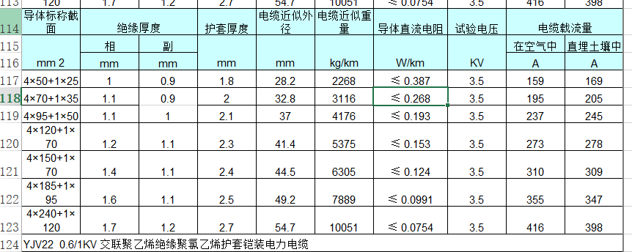
 | 7kW单相交流桩 | 29 | 210.00 | 319.07 | 0.55 | 0.85 | 135.88 | 206.46 | 258.07 | YJV-4*95+1*50 | YJV-3*6
 | 7kW单相交流桩 | 30 | 210.00 | 319.07 | 0.50 | 0.85 | 123.53 | 187.69 | 234.61 | YJV-4*95+1*50 | YJV-3*6
 | 7kW单相交流桩 | 31 | 231.00 | 350.98 | 0.50 | 0.85 | 135.88 | 206.46 | 258.07 | YJV-4*95+1*50 | YJV-3*6
 | 7kW单相交流桩 | 32 | 231.00 | 350.98 | 0.50 | 0.85 | 135.88 | 206.46 | 258.07 | YJV-4*95+1*50 | YJV-3*6
 | 7kW单相交流桩 | 33 | 231.00 | 350.98 | 0.50 | 0.85 | 135.88 | 206.46 | 258.07 | YJV-4*95+1*50 | YJV-3*6
 | 7kW单相交流桩 | 34 | 252.00 | 382.89 | 0.50 | 0.85 | 148.24 | 225.23 | 281.53 | YJV-4*95+1*50 | YJV-3*6
 | 7kW单相交流桩 | 35 | 252.00 | 382.89 | 0.50 | 0.85 | 148.24 | 225.23 | 281.53 | YJV-4*95+1*50 | YJV-3*6
 | 7kW单相交流桩 | 36 | 252.00 | 382.89 | 0.50 | 0.85 | 148.24 | 225.23 | 281.53 | YJV-4*95+1*50 | YJV-3*6
 | 7kW单相交流桩 | 37 | 273.00 | 414.79 | 0.50 | 0.85 | 160.59 | 244.00 | 304.99 | YJV-4*120+1*70 | YJV-3*6
 | 7kW单相交流桩 | 38 | 273.00 | 414.79 | 0.50 | 0.85 | 160.59 | 244.00 | 304.99 | YJV-4*120+1*70 | YJV-3*6
 | 7kW单相交流桩 | 39 | 273.00 | 414.79 | 0.50 | 0.85 | 160.59 | 244.00 | 304.99 | YJV-4*120+1*70 | YJV-3*6
 | 7kW单相交流桩 | 50 | 350.00 | 531.79 | 0.45 | 0.85 | 185.29 | 281.53 | 351.92 | YJV-4*120+1*70 | YJV-3*6
 |  |  |  |  |  |  |  | #DIV/0!
 |  |  |  |  |  |  |  | #DIV/0!
 | 42kW三相交流桩 | 1 | 42.00 | 63.81 | 1.00 | 0.85 | 49.41 | 75.08 | 93.84 | YJV-3*16+2*10 | YJV-3*16+2*10
 | 42kW三相交流桩 | 5 | 210.00 | 319.07 | 1.00 | 0.85 | 247.06 | 375.38 | 469.22 | YJV-3*120+2*70 | YJV-3*16+2*10
 | 42kW三相交流桩 | 10 | 420.00 | 638.14 | 0.90 | 0.85 | 444.71 | 675.68 | 844.60 | YJV-2*(3*150+2*70) | YJV-3*16+2*10
 | 43kW三相交流桩 | 12 | 504.00 | 765.77 | 0.80 | 0.85 | 474.35 | 720.73 | 900.91 | YJV-2*(3*150+2*70) | YJV-3*16+2*10
 |  |  |  |  |  |  |  | #DIV/0!
 |  |  |  |  |  |  |  | #DIV/0!
 | 30kW直流桩 | 1 | 30.00 | 45.58 | 1.00 | 0.85 | 35.29 | 53.63 | 67.03 |  | YJV-3*16+2*10
 | 45kW直流桩 | 1 | 45.00 | 68.37 | 1.00 | 0.85 | 52.94 | 80.44 | 100.55 |  | YJV-3*25+2*16
 | 60kW直流桩 | 1 | 60.00 | 91.16 | 1.00 | 0.85 | 70.59 | 107.25 | 134.06 |  | YJV-3*35+2*16
 | 90kW直流桩 | 1 | 90.00 | 136.74 | 1.00 | 0.85 | 105.88 | 160.88 | 201.10 |  | YJV-3*70+2*35
 | 120kW直流桩 | 1 | 120.00 | 182.33 | 1.00 | 0.85 | 141.18 | 214.50 | 268.13 |  | YJV-3*95+2*50
 | 150kW直流桩 | 1 | 150.00 | 227.91 | 1.00 | 0.85 | 176.47 | 268.13 | 335.16 |  | YJV-3*120+2*70

